Sheet1
■Yêu cầu phiên bản: C#, .NET 8, DevExpress 24.2.5

(Luồng xử lý chỉ mang tính chất demo, không khả dụng trong thực tế)

■Dưới đây là form xin xét tăng lương, chỉ dừng lại ở mức độ thêm, xóa, sửa ở form danh sách nhân viên và cập nhật lại thông tin cho form cha (danh sách đề xuất)
Dữ liệu không được lưu lại khi đóng form
 | ●●
■Có thể chạy trực tiếp file VGLTest.exe từ folder ./release hoặc run trực tiếp trong Visual Studio 2022
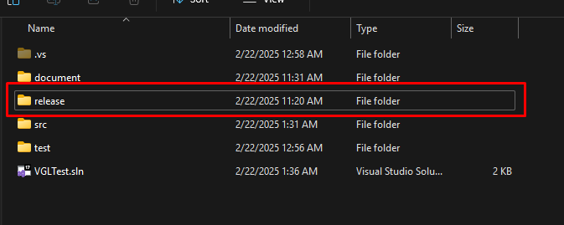

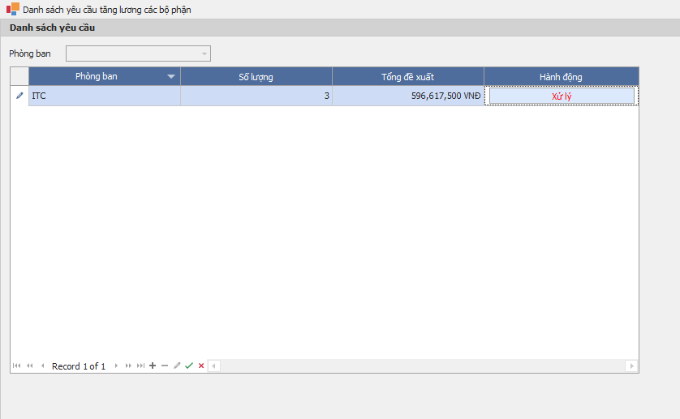
- Click button "Xử lý" để đi sang màn hình danh sách nhân viên được đề xuất tăng lương - Sau khi đóng form danh sách nhân viên thì dữ liệu ở danh sách này cũng sẽ được cập nhật lại.
Hiển thị danh sách yêu cầu tăng lương các phòng ban
■Luồng đi

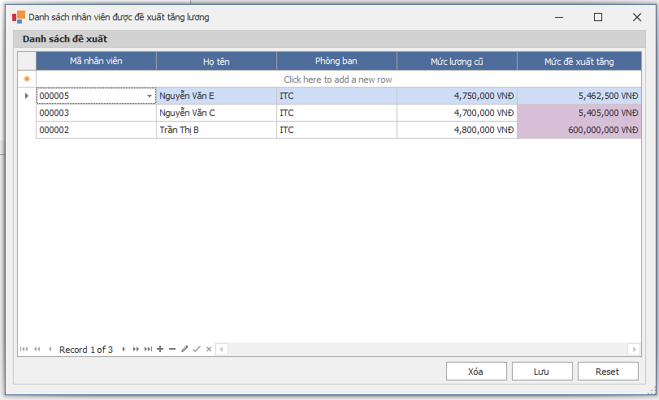
Màn hình danh sách khi mới vào

■Các chức năng: Thêm trực tiếp trên GridView, Cập, Xóa, Tự động fill data theo mã nhân viên đã chọn
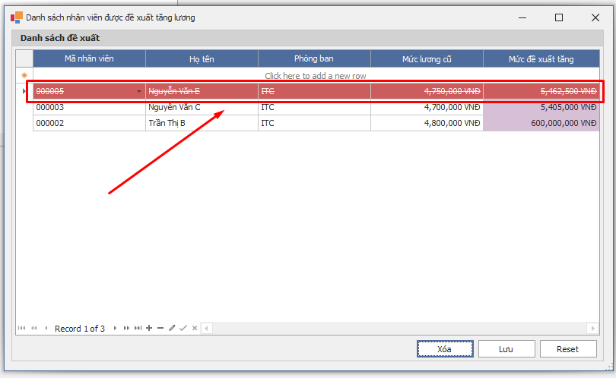
Dữ liệu bị xóa sẽ gạch như hình cho đến khi Click button Lưu lại

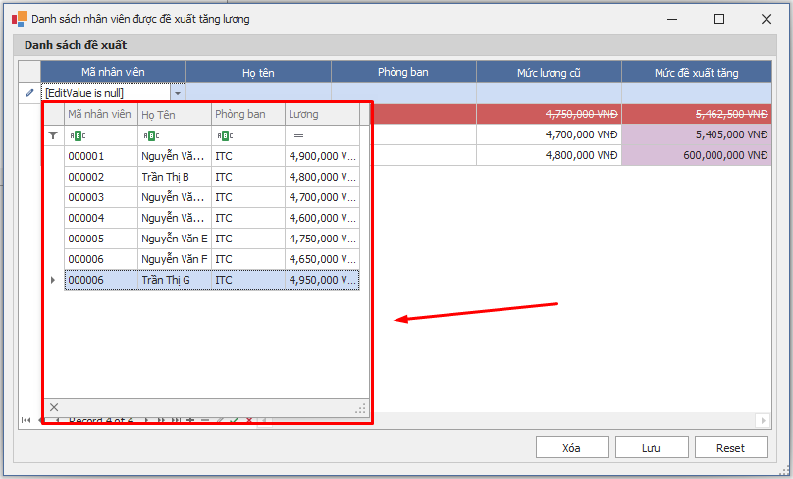
Danh sách chọn nhân viên

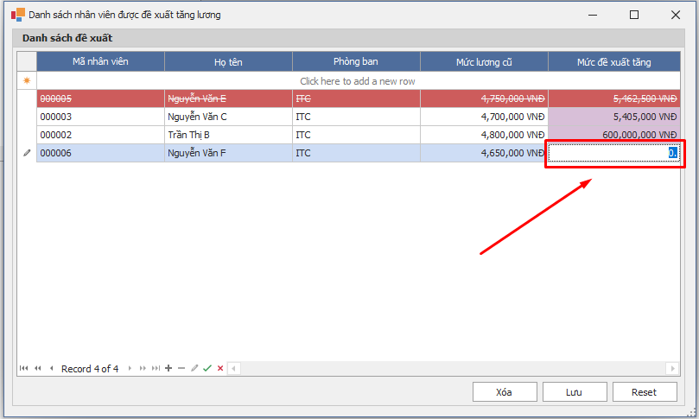
Nhập mức tăng trực tiếp trên GridView

